상품제안서
플레이고 6in1 무선충전 무드등 블루투스스피커 15W | 상품코드: S37710

 |  |  |  |  |  |  | 02-713-8555 | www.synergygift.co.kr
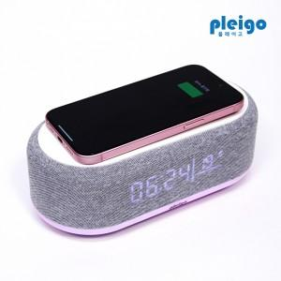

【상세/제작정보】 | <p><span style="font-size: 14pt;">※ 운임비 별도 발생 됩니다.</span><span style="font-size: 14pt;">​</span></p>

【인쇄/포장옵션】 | 레이저, 풀칼라 / 포장지포장

【공급단가】 | 수량 | 20~ | 50~ | 100~ | 500~ | 1,000~
*VAT별도 | 단가 | 20,300원 | 19,100원 | 18,400원 | 17,400원 | 17,100원

【상품 URL】 | https://www.synergygift.co.kr:443/src/goods_detail.php?gdno=37710

